手順書
操作手順書 |  |  |  |  | 作成日時：2019/10/11-13:44:18

 | １．操作環境

 |  |  | シナリオファイル名 | C:\Users\Administrator\Desktop\動作確認手順\自動入金登録.winsnr

 |  |  | ※本処理は「FBデータ取込」完了後に実施してください。
 | ２．操作手順

 |  | ２．１．シナリオ：自動入金登録
 |  |  | ２．１．１． [デスクトップ]ウィンドウ - [自動入金登録処理エラーリスト ]ウィンドウ |  |  | 確認日 | 結果
 |  |  | 画面 | 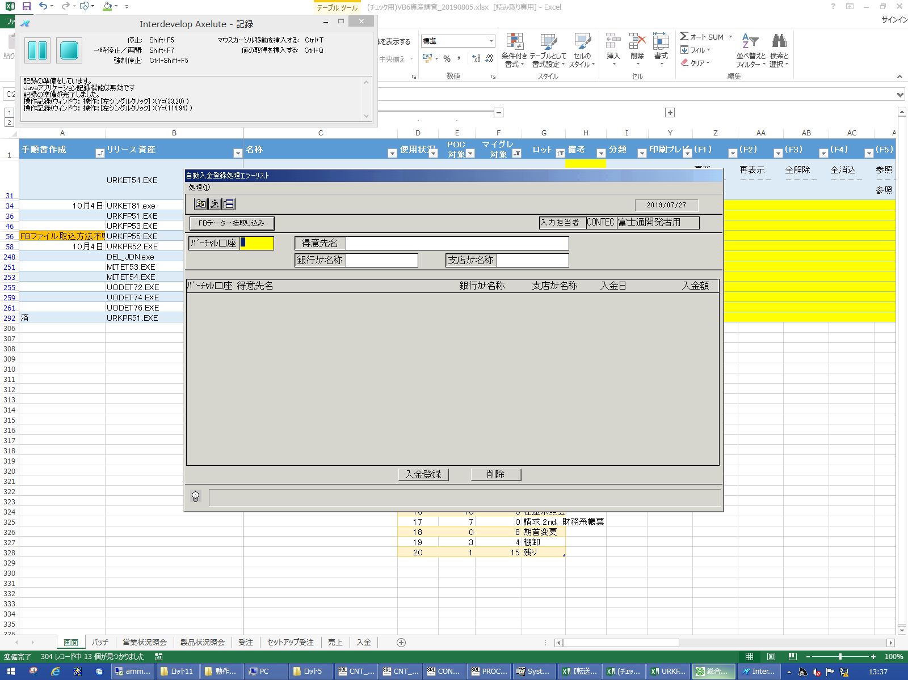
 |  |  | 操作内容 | 「自動入金登録処理エラーリスト 」ウィンドウを初期表示します。「FBデータ一括取込」ボタンをクリックします。

 |  |  | ２．１．２． [デスクトップ]ウィンドウ - [自動入金登録処理エラーリスト ]ウィンドウ |  |  | 確認日 | 結果
 |  |  | 画面 | 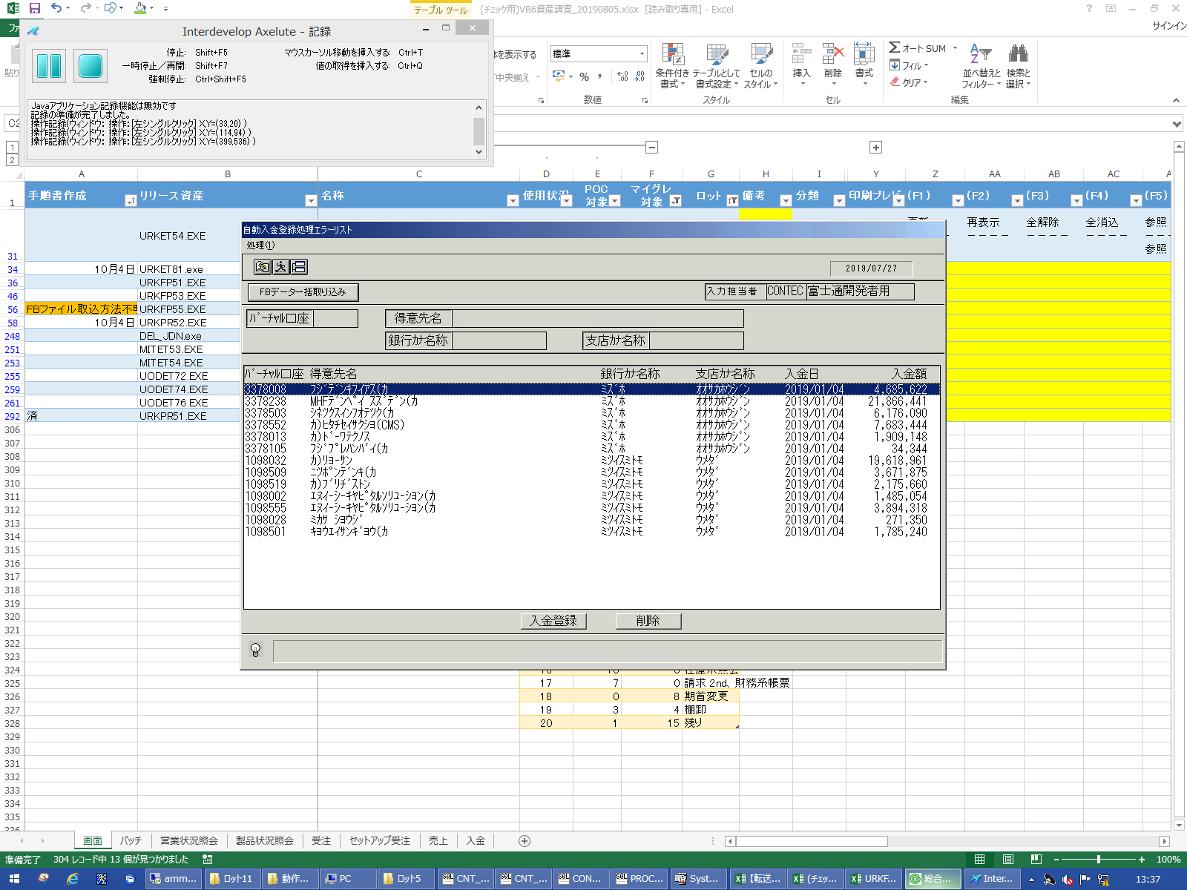
 |  |  | 操作内容 | 「入金登録」ボタンをクリックします。

 |  |  | ２．１．３． [入金登録 ]ウィンドウ |  |  | 確認日 | 結果
 |  |  | 画面 | 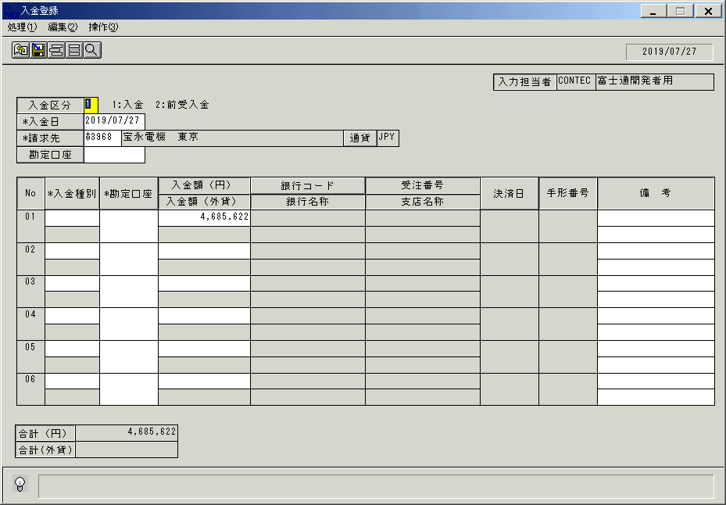
 |  |  | 操作内容 | 「入金種別」ボタンをクリックします。

 |  |  | ２．１．４． [デスクトップ]ウィンドウ - [入金種別 ]ウィンドウ |  |  | 確認日 | 結果
 |  |  | 画面 | 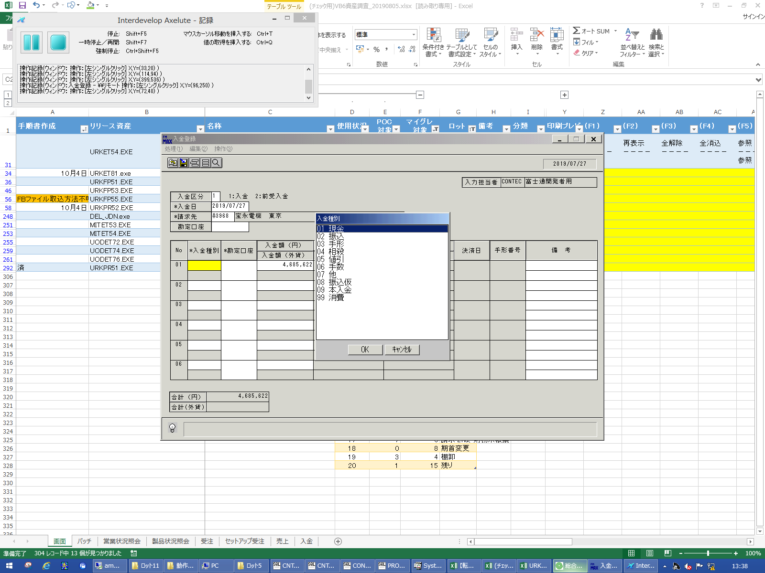
 |  |  | 操作内容 | 「入金種別」を選択します。

 |  |  | ２．１．５． [入金登録 ]ウィンドウ - [入金登録 ]ウィンドウ |  |  | 確認日 | 結果
 |  |  | 画面 | 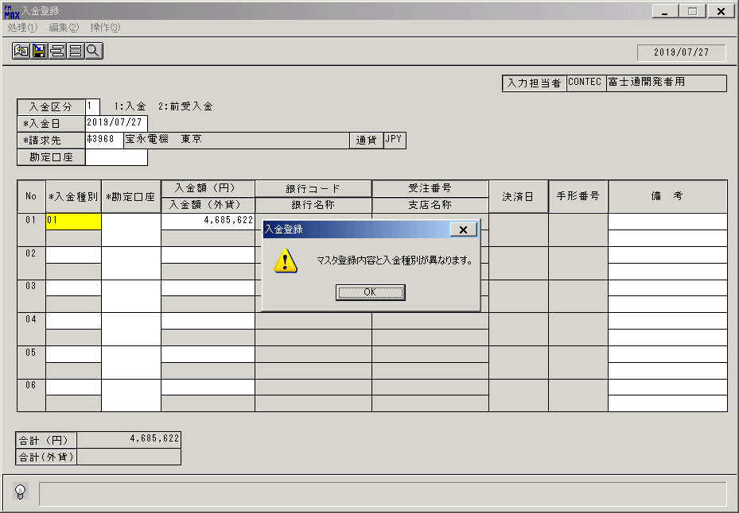
 |  |  | 操作内容 | 「OK」ボタンをクリックします。

 |  |  | ２．１．６． [入金登録 ]ウィンドウ |  |  | 確認日 | 結果
 |  |  | 画面 | 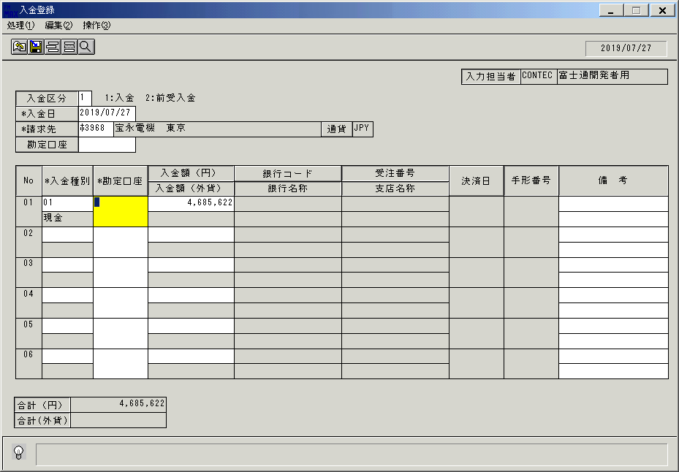
 |  |  | 操作内容 | 「勘定口座」ボタンをクリックします。

 |  |  | ２．１．７． [デスクトップ]ウィンドウ - [勘定口座一覧 ]ウィンドウ |  |  | 確認日 | 結果
 |  |  | 画面 | 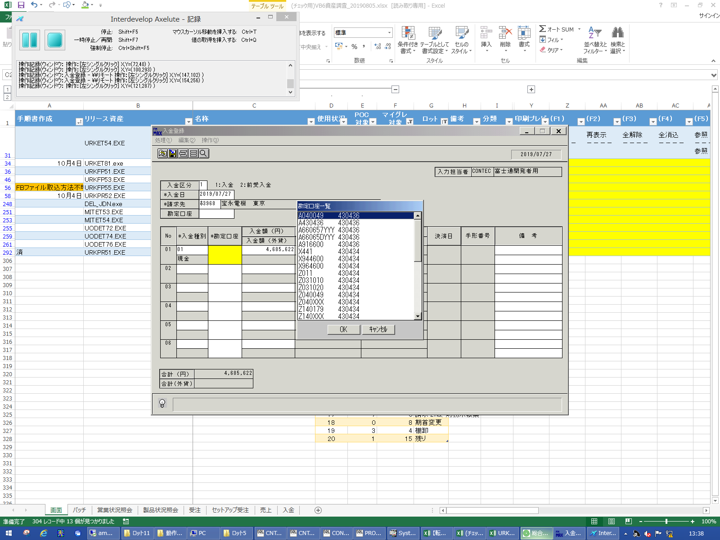
 |  |  | 操作内容 | 「勘定口座」を選択します。

 |  |  | ２．１．８． [入金登録 ]ウィンドウ |  |  | 確認日 | 結果
 |  |  | 画面 | 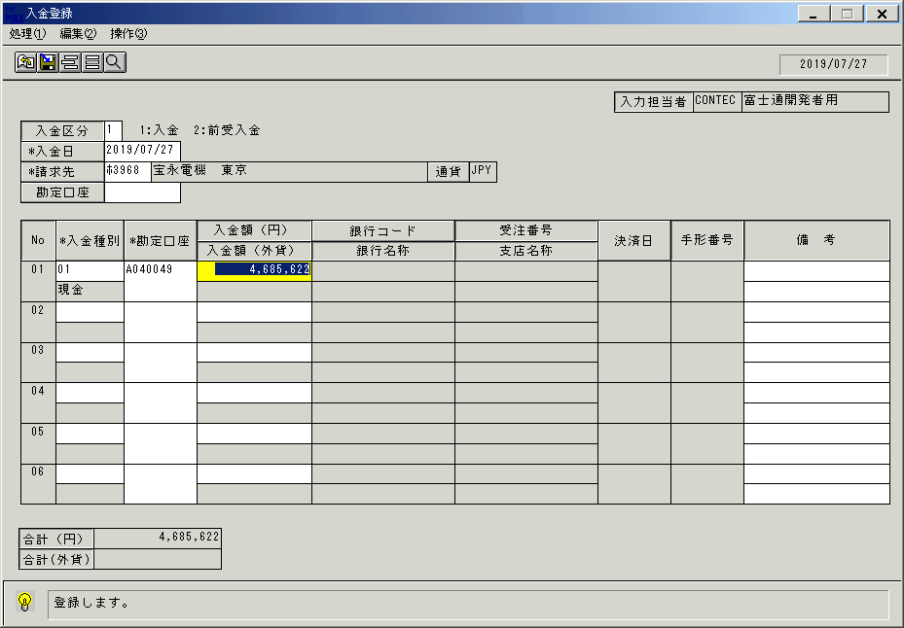
 |  |  | 操作内容 | 「登録」ボタンをクリックします。

 |  |  | ２．１．９． [入金登録 ]ウィンドウ - [入金登録 ]ウィンドウ |  |  | 確認日 | 結果
 |  |  | 画面 | 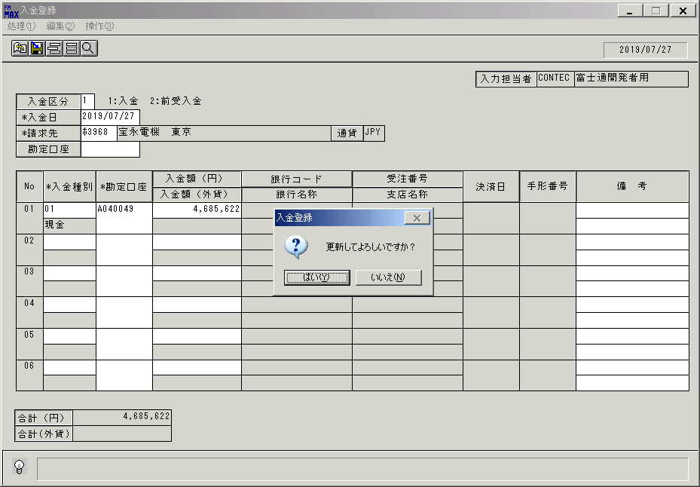
 |  |  | 操作内容 | 「はい」ボタンをクリックします。

 |  |  | ２．１．１０． [入金登録 ]ウィンドウ - [入金登録 ]ウィンドウ |  |  | 確認日 | 結果
 |  |  | 画面 | 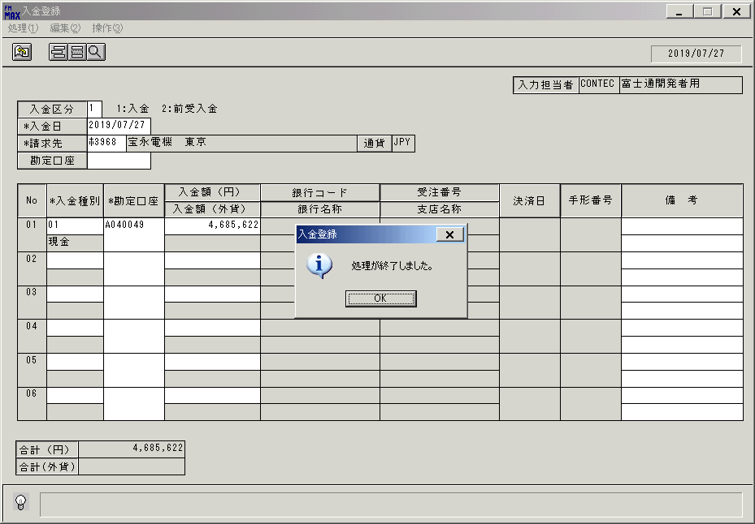
 |  |  | 操作内容 | 「OK」ボタンをクリックします。

 |  |  | ２．１．１１． [デスクトップ]ウィンドウ - [自動入金登録処理エラーリスト ]ウィンドウ |  |  | 確認日 | 結果
 |  |  | 画面 | 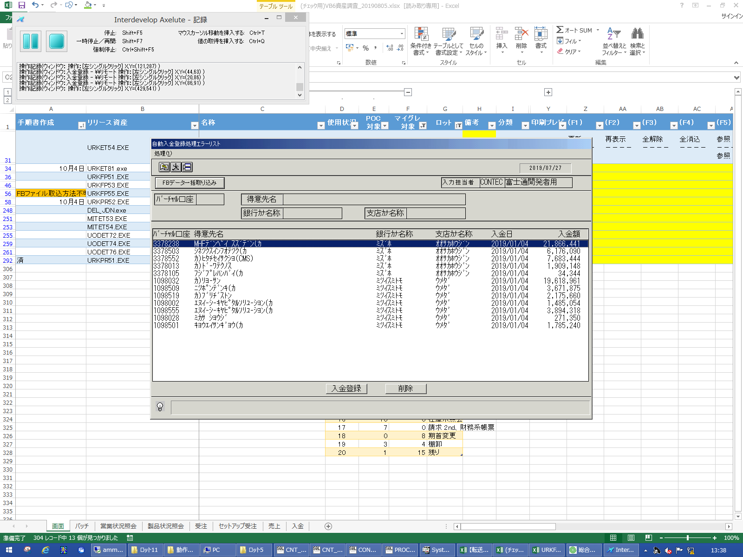
 |  |  | 操作内容 | 一番下のレコードを選択します。

 |  |  | ２．１．１２． [デスクトップ]ウィンドウ - [自動入金登録処理エラーリスト ]ウィンドウ |  |  | 確認日 | 結果
 |  |  | 画面 | 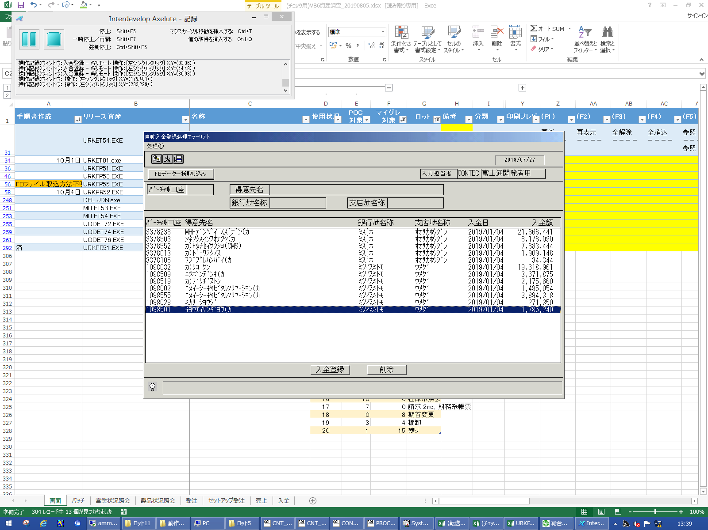
 |  |  | 操作内容 | 「削除」ボタンをクリックします。

 |  |  | ２．１．１３． [デスクトップ]ウィンドウ - [入金自動登録 ]ウィンドウ |  |  | 確認日 | 結果
 |  |  | 画面 | 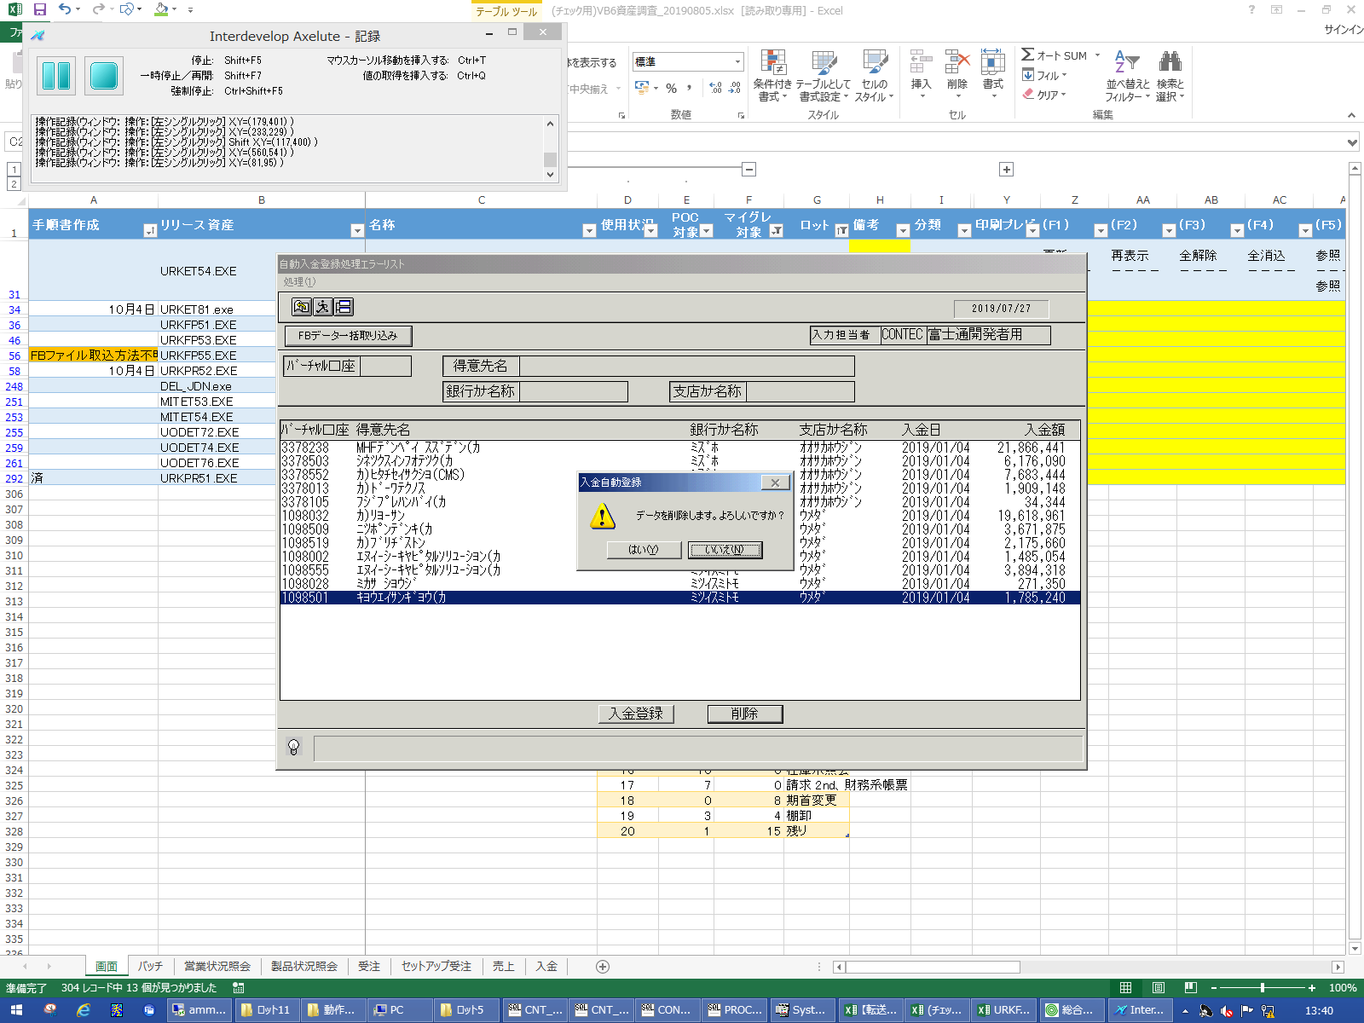
 |  |  | 操作内容 | 「はい」ボタンをクリックします。

